Cover
 <logo fita> | TEST CASE

Project Name | Phần mềm quản lí bán hàng overkstore |  |  | Creator | Nguyễn Xuân Trung Hiếu
Project Code | ? |  |  | Reviewer/Approver | Trần Trung Hiếu
Document Code | ? |  |  | Issue Date | 3-May-23
 |  |  |  | Version | ?

Record of change
Effective Date | Version | Change Item | *A,D,M | Change description | Reference
16-May-11 | v0.1 | New version | A | Create new
17-May-11 | v1.0 | Review |  | Review

Đặc tả chức năng tìm kiếm
Usecase 1: Tìm kiếm
Ý ngĩa chức năng: Cho phép người dùng tìm kiếm và lọc những sản phẩm liên quan dựa theo tiêu chí nhu cầu nhập vào có trong hệ thống.
Xử lý dự phòng: Trong trường hợp mất kết nối, dữ liệu chưa được cập nhật chính xác, hiển thị lỗi không xác định và yêu cầu tải lại trang.
Tác nhân: Người dùng.
Điều kiện cần chuẩn bị trước: Người dùng truy cập vào địa chỉ trang web https://www.lazada.vn/
Các bước để thực hiện chức năng:
Bước 1: Người dùng truy cập vào hệ thống tại địa chỉ https://www.lazada.vn/
Bước 2: Tại ô textbox tìm kiếm, người dùng click và nhập tên sản phẩm hoặc từ khoá về thông tin sản phẩm muốn tìm kiếm
Bước 3: Người dùng click vào biểu tượng tìm kiếm hoặc sử dụng phím Enter
Bước 4: Xem thông tin chi tiết về sản phẩm
Tình huống chuyển đổi:
Trường tìm kiếm để trống:
+ Hệ thống trả về trang chủ tại địa chỉ https://www.lazada.vn/
Trường hợp tìm kiếm chưa tồn tại trong hệ thống:
+ Hệ thống trả về kết quả: Tìm kiếm không có kết quả
Quy tắc ràng buộc:
+ Dữ liệu điền vào không chưa ký tự đặc biệt

Đặc tả chức năng mua hàng
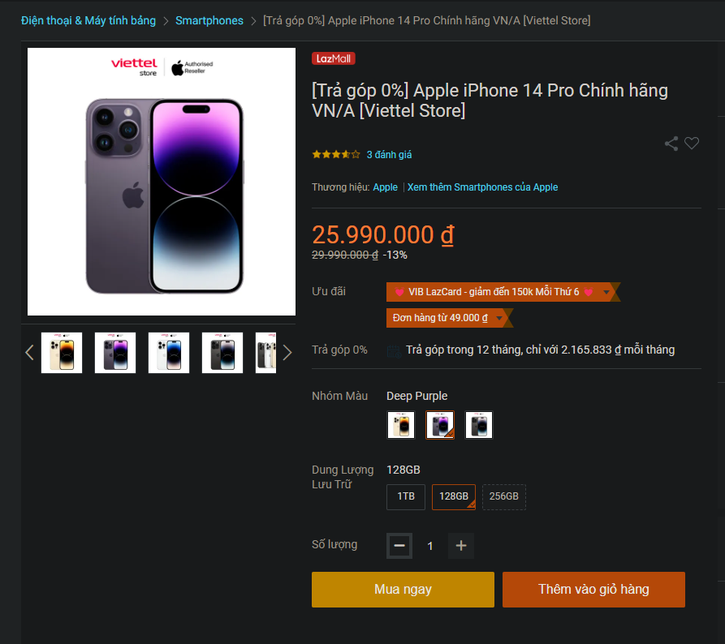
Usecase 1: Tìm kiếm
Ý ngĩa chức năng: Cho phép người dùng mua sản phẩm mình muốn.
Xử lý dự phòng: Trong một số trường hợp dự phòng sẵn xảy ra khi người dùng cố gắng sử dụng chức năng của hệ thống đó là người dùng chưa nhập đầy đủ thông tin trong chức năng mua hàng đã được thực hiện thanh toán.
Điều kiện cần chuẩn bị trước: Người dùng đã có tài khoản đăng nhập vào hệ thống và truy cập vào địa chỉ trang web https://www.lazada.vn/ chọn sản phẩm muốn mua sau đó chọn mua ngay
Các bước để thực hiện chức năng:
Bước 1: Người dùng truy cập vào hệ thống tại địa chỉ https://www.lazada.vn/ và đăng nhập
Bước 2: Tại ô textbox tìm kiếm, người dùng click và nhập tên sản phẩm hoặc từ khoá về thông tin sản phẩm muốn mua.
Bước 3: Người dùng click chọn mặt hàng mình muốn mua.
Bước 4: Người dùng click vào Mua ngay
Bước 5: Người dùng chọn số lương muốn mua
Bước 6: Người dùng nhập mã giảm giá, kiểm tra địa chỉ giao hàng và hình thức thanh toán.
Bước 7: Người dùng click chọn Đặt hàng để mua hàng

Report
TEST REPORT

Project Name | Test Website Lazada |  | Creator | Nguyễn Xuân Trung Hiếu
Project Code | TestWebLaz |  | Reviewer/Approver |  | Trần Trung Hiếu
Document Code |  |  | Issue Date
Notes

No | Module code | Pass | Fail | Untested | N/A | Number of test cases
1 | Search | 6 | 1 | 0 | 0 | 7
2 | Buy | 7 | 0 | 0 | 0 | 7
 | Sub total | 13 | 1 | 0 | 0 | 14

 | Test coverage
 | Test successful coverage | 93%

 | Vẽ
 | Đồ thị bánh tròn cho biết tỷ lệ phần
 | trăm số case pass/fail/untested/N/A mỗi loại

 | Dữ liệu tổng hợp cho đồ thị
 | Module code | Pass | Fail | Untested | N/A
 | Sub total | 13 | 1 | 0 | 0

